LevelC_电能量市场出清电价
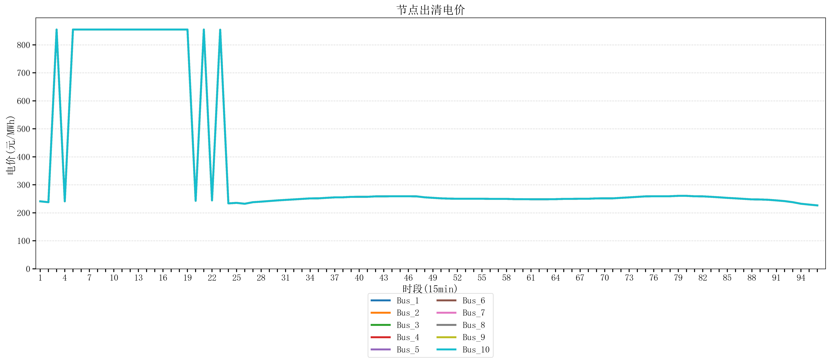
节点编号 | 电价类型 | 时段1 | 时段2 | 时段3 | 时段4 | 时段5 | 时段6 | 时段7 | 时段8 | 时段9 | 时段10 | 时段11 | 时段12 | 时段13 | 时段14 | 时段15 | 时段16 | 时段17 | 时段18
id | price_type | t1 | t2 | t3 | t4 | t5 | t6 | t7 | t8 | t9 | t10 | t11 | t12 | t13 | t14 | t15 | t16 | t17 | t18
str | str | float64 | float64 | float64 | float64 | float64 | float64 | float64 | float64 | float64 | float64 | float64 | float64 | float64 | float64 | float64 | float64 | float64 | float64
Bus_1 | 电能量电价 | 241.0408 | 237.93224 | 854.69468211 | 241.0408 | 854.69468211 | 854.69468211 | 854.69468211 | 854.69468211 | 854.79162105 | 854.79162105 | 854.69468211 | 854.69468211 | 854.69468211 | 854.69468211 | 854.69468211 | 854.69468211 | 854.69468211 | 854.69468211
Bus_2 | 电能量电价 | 241.0408 | 237.93224 | 854.69468211 | 241.0408 | 854.69468211 | 854.69468211 | 854.69468211 | 854.69468211 | 854.79162105 | 854.79162105 | 854.69468211 | 854.69468211 | 854.69468211 | 854.69468211 | 854.69468211 | 854.69468211 | 854.69468211 | 854.69468211
Bus_3 | 电能量电价 | 241.0408 | 237.93224 | 854.69468211 | 241.0408 | 854.69468211 | 854.69468211 | 854.69468211 | 854.69468211 | 854.79162105 | 854.79162105 | 854.69468211 | 854.69468211 | 854.69468211 | 854.69468211 | 854.69468211 | 854.69468211 | 854.69468211 | 854.69468211
Bus_4 | 电能量电价 | 241.0408 | 237.93224 | 854.69468211 | 241.0408 | 854.69468211 | 854.69468211 | 854.69468211 | 854.69468211 | 854.79162105 | 854.79162105 | 854.69468211 | 854.69468211 | 854.69468211 | 854.69468211 | 854.69468211 | 854.69468211 | 854.69468211 | 854.69468211
Bus_5 | 电能量电价 | 241.0408 | 237.93224 | 854.69468211 | 241.0408 | 854.69468211 | 854.69468211 | 854.69468211 | 854.69468211 | 854.79162105 | 854.79162105 | 854.69468211 | 854.69468211 | 854.69468211 | 854.69468211 | 854.69468211 | 854.69468211 | 854.69468211 | 854.69468211
Bus_6 | 电能量电价 | 241.0408 | 237.93224 | 854.69468211 | 241.0408 | 854.69468211 | 854.69468211 | 854.69468211 | 854.69468211 | 854.79162105 | 854.79162105 | 854.69468211 | 854.69468211 | 854.69468211 | 854.69468211 | 854.69468211 | 854.69468211 | 854.69468211 | 854.69468211
Bus_7 | 电能量电价 | 241.0408 | 237.93224 | 854.69468211 | 241.0408 | 854.69468211 | 854.69468211 | 854.69468211 | 854.69468211 | 854.79162105 | 854.79162105 | 854.69468211 | 854.69468211 | 854.69468211 | 854.69468211 | 854.69468211 | 854.69468211 | 854.69468211 | 854.69468211
Bus_8 | 电能量电价 | 241.0408 | 237.93224 | 854.69468211 | 241.0408 | 854.69468211 | 854.69468211 | 854.69468211 | 854.69468211 | 854.79162105 | 854.79162105 | 854.69468211 | 854.69468211 | 854.69468211 | 854.69468211 | 854.69468211 | 854.69468211 | 854.69468211 | 854.69468211
Bus_9 | 电能量电价 | 241.0408 | 237.93224 | 854.69468211 | 241.0408 | 854.69468211 | 854.69468211 | 854.69468211 | 854.69468211 | 854.79162105 | 854.79162105 | 854.69468211 | 854.69468211 | 854.69468211 | 854.69468211 | 854.69468211 | 854.69468211 | 854.69468211 | 854.69468211
Bus_10 | 电能量电价 | 241.0408 | 237.93224 | 854.69468211 | 241.0408 | 854.69468211 | 854.69468211 | 854.69468211 | 854.69468211 | 854.79162105 | 854.79162105 | 854.69468211 | 854.69468211 | 854.69468211 | 854.69468211 | 854.69468211 | 854.69468211 | 854.69468211 | 854.69468211
Bus_11 | 电能量电价 | 241.0408 | 237.93224 | 854.69468211 | 241.0408 | 854.69468211 | 854.69468211 | 854.69468211 | 854.69468211 | 854.79162105 | 854.79162105 | 854.69468211 | 854.69468211 | 854.69468211 | 854.69468211 | 854.69468211 | 854.69468211 | 854.69468211 | 854.69468211
Bus_12 | 电能量电价 | 241.0408 | 237.93224 | 854.69468211 | 241.0408 | 854.69468211 | 854.69468211 | 854.69468211 | 854.69468211 | 854.79162105 | 854.79162105 | 854.69468211 | 854.69468211 | 854.69468211 | 854.69468211 | 854.69468211 | 854.69468211 | 854.69468211 | 854.69468211
Bus_13 | 电能量电价 | 241.0408 | 237.93224 | 854.69468211 | 241.0408 | 854.69468211 | 854.69468211 | 854.69468211 | 854.69468211 | 854.79162105 | 854.79162105 | 854.69468211 | 854.69468211 | 854.69468211 | 854.69468211 | 854.69468211 | 854.69468211 | 854.69468211 | 854.69468211
Bus_14 | 电能量电价 | 241.0408 | 237.93224 | 854.69468211 | 241.0408 | 854.69468211 | 854.69468211 | 854.69468211 | 854.69468211 | 854.79162105 | 854.79162105 | 854.69468211 | 854.69468211 | 854.69468211 | 854.69468211 | 854.69468211 | 854.69468211 | 854.69468211 | 854.69468211
Bus_15 | 电能量电价 | 241.0408 | 237.93224 | 854.69468211 | 241.0408 | 854.69468211 | 854.69468211 | 854.69468211 | 854.69468211 | 854.79162105 | 854.79162105 | 854.69468211 | 854.69468211 | 854.69468211 | 854.69468211 | 854.69468211 | 854.69468211 | 854.69468211 | 854.69468211
Bus_16 | 电能量电价 | 241.0408 | 237.93224 | 854.69468211 | 241.0408 | 854.69468211 | 854.69468211 | 854.69468211 | 854.69468211 | 854.79162105 | 854.79162105 | 854.69468211 | 854.69468211 | 854.69468211 | 854.69468211 | 854.69468211 | 854.69468211 | 854.69468211 | 854.69468211
Bus_17 | 电能量电价 | 241.0408 | 237.93224 | 854.69468211 | 241.0408 | 854.69468211 | 854.69468211 | 854.69468211 | 854.69468211 | 854.79162105 | 854.79162105 | 854.69468211 | 854.69468211 | 854.69468211 | 854.69468211 | 854.69468211 | 854.69468211 | 854.69468211 | 854.69468211
Bus_18 | 电能量电价 | 241.0408 | 237.93224 | 854.69468211 | 241.0408 | 854.69468211 | 854.69468211 | 854.69468211 | 854.69468211 | 854.79162105 | 854.79162105 | 854.69468211 | 854.69468211 | 854.69468211 | 854.69468211 | 854.69468211 | 854.69468211 | 854.69468211 | 854.69468211
Bus_19 | 电能量电价 | 241.0408 | 237.93224 | 854.69468211 | 241.0408 | 854.69468211 | 854.69468211 | 854.69468211 | 854.69468211 | 854.79162105 | 854.79162105 | 854.69468211 | 854.69468211 | 854.69468211 | 854.69468211 | 854.69468211 | 854.69468211 | 854.69468211 | 854.69468211
Bus_20 | 电能量电价 | 241.0408 | 237.93224 | 854.69468211 | 241.0408 | 854.69468211 | 854.69468211 | 854.69468211 | 854.69468211 | 854.79162105 | 854.79162105 | 854.69468211 | 854.69468211 | 854.69468211 | 854.69468211 | 854.69468211 | 854.69468211 | 854.69468211 | 854.69468211
Bus_21 | 电能量电价 | 241.0408 | 237.93224 | 854.69468211 | 241.0408 | 854.69468211 | 854.69468211 | 854.69468211 | 854.69468211 | 854.79162105 | 854.79162105 | 854.69468211 | 854.69468211 | 854.69468211 | 854.69468211 | 854.69468211 | 854.69468211 | 854.69468211 | 854.69468211
Bus_22 | 电能量电价 | 241.0408 | 237.93224 | 854.69468211 | 241.0408 | 854.69468211 | 854.69468211 | 854.69468211 | 854.69468211 | 854.79162105 | 854.79162105 | 854.69468211 | 854.69468211 | 854.69468211 | 854.69468211 | 854.69468211 | 854.69468211 | 854.69468211 | 854.69468211
Bus_23 | 电能量电价 | 241.0408 | 237.93224 | 854.69468211 | 241.0408 | 854.69468211 | 854.69468211 | 854.69468211 | 854.69468211 | 854.79162105 | 854.79162105 | 854.69468211 | 854.69468211 | 854.69468211 | 854.69468211 | 854.69468211 | 854.69468211 | 854.69468211 | 854.69468211
Bus_24 | 电能量电价 | 241.0408 | 237.93224 | 854.69468211 | 241.0408 | 854.69468211 | 854.69468211 | 854.69468211 | 854.69468211 | 854.79162105 | 854.79162105 | 854.69468211 | 854.69468211 | 854.69468211 | 854.69468211 | 854.69468211 | 854.69468211 | 854.69468211 | 854.69468211
Bus_25 | 电能量电价 | 241.0408 | 237.93224 | 854.69468211 | 241.0408 | 854.69468211 | 854.69468211 | 854.69468211 | 854.69468211 | 854.79162105 | 854.79162105 | 854.69468211 | 854.69468211 | 854.69468211 | 854.69468211 | 854.69468211 | 854.69468211 | 854.69468211 | 854.69468211
Bus_26 | 电能量电价 | 241.0408 | 237.93224 | 854.69468211 | 241.0408 | 854.69468211 | 854.69468211 | 854.69468211 | 854.69468211 | 854.79162105 | 854.79162105 | 854.69468211 | 854.69468211 | 854.69468211 | 854.69468211 | 854.69468211 | 854.69468211 | 854.69468211 | 854.69468211
Bus_27 | 电能量电价 | 241.0408 | 237.93224 | 854.69468211 | 241.0408 | 854.69468211 | 854.69468211 | 854.69468211 | 854.69468211 | 854.79162105 | 854.79162105 | 854.69468211 | 854.69468211 | 854.69468211 | 854.69468211 | 854.69468211 | 854.69468211 | 854.69468211 | 854.69468211
Bus_28 | 电能量电价 | 241.0408 | 237.93224 | 854.69468211 | 241.0408 | 854.69468211 | 854.69468211 | 854.69468211 | 854.69468211 | 854.79162105 | 854.79162105 | 854.69468211 | 854.69468211 | 854.69468211 | 854.69468211 | 854.69468211 | 854.69468211 | 854.69468211 | 854.69468211
Bus_29 | 电能量电价 | 241.0408 | 237.93224 | 854.69468211 | 241.0408 | 854.69468211 | 854.69468211 | 854.69468211 | 854.69468211 | 854.79162105 | 854.79162105 | 854.69468211 | 854.69468211 | 854.69468211 | 854.69468211 | 854.69468211 | 854.69468211 | 854.69468211 | 854.69468211
Bus_30 | 电能量电价 | 241.0408 | 237.93224 | 854.69468211 | 241.0408 | 854.69468211 | 854.69468211 | 854.69468211 | 854.69468211 | 854.79162105 | 854.79162105 | 854.69468211 | 854.69468211 | 854.69468211 | 854.69468211 | 854.69468211 | 854.69468211 | 854.69468211 | 854.69468211
Bus_31 | 电能量电价 | 241.0408 | 237.93224 | 854.69468211 | 241.0408 | 854.69468211 | 854.69468211 | 854.69468211 | 854.69468211 | 854.79162105 | 854.79162105 | 854.69468211 | 854.69468211 | 854.69468211 | 854.69468211 | 854.69468211 | 854.69468211 | 854.69468211 | 854.69468211
Bus_32 | 电能量电价 | 241.0408 | 237.93224 | 854.69468211 | 241.0408 | 854.69468211 | 854.69468211 | 854.69468211 | 854.69468211 | 854.79162105 | 854.79162105 | 854.69468211 | 854.69468211 | 854.69468211 | 854.69468211 | 854.69468211 | 854.69468211 | 854.69468211 | 854.69468211
Bus_33 | 电能量电价 | 241.0408 | 237.93224 | 854.69468211 | 241.0408 | 854.69468211 | 854.69468211 | 854.69468211 | 854.69468211 | 854.79162105 | 854.79162105 | 854.69468211 | 854.69468211 | 854.69468211 | 854.69468211 | 854.69468211 | 854.69468211 | 854.69468211 | 854.69468211
Bus_34 | 电能量电价 | 241.0408 | 237.93224 | 854.69468211 | 241.0408 | 854.69468211 | 854.69468211 | 854.69468211 | 854.69468211 | 854.79162105 | 854.79162105 | 854.69468211 | 854.69468211 | 854.69468211 | 854.69468211 | 854.69468211 | 854.69468211 | 854.69468211 | 854.69468211
Bus_35 | 电能量电价 | 241.0408 | 237.93224 | 854.69468211 | 241.0408 | 854.69468211 | 854.69468211 | 854.69468211 | 854.69468211 | 854.79162105 | 854.79162105 | 854.69468211 | 854.69468211 | 854.69468211 | 854.69468211 | 854.69468211 | 854.69468211 | 854.69468211 | 854.69468211
Bus_36 | 电能量电价 | 241.0408 | 237.93224 | 854.69468211 | 241.0408 | 854.69468211 | 854.69468211 | 854.69468211 | 854.69468211 | 854.79162105 | 854.79162105 | 854.69468211 | 854.69468211 | 854.69468211 | 854.69468211 | 854.69468211 | 854.69468211 | 854.69468211 | 854.69468211
Bus_37 | 电能量电价 | 241.0408 | 237.93224 | 854.69468211 | 241.0408 | 854.69468211 | 854.69468211 | 854.69468211 | 854.69468211 | 854.79162105 | 854.79162105 | 854.69468211 | 854.69468211 | 854.69468211 | 854.69468211 | 854.69468211 | 854.69468211 | 854.69468211 | 854.69468211
Bus_38 | 电能量电价 | 241.0408 | 237.93224 | 854.69468211 | 241.0408 | 854.69468211 | 854.69468211 | 854.69468211 | 854.69468211 | 854.79162105 | 854.79162105 | 854.69468211 | 854.69468211 | 854.69468211 | 854.69468211 | 854.69468211 | 854.69468211 | 854.69468211 | 854.69468211
Bus_39 | 电能量电价 | 241.0408 | 237.93224 | 854.69468211 | 241.0408 | 854.69468211 | 854.69468211 | 854.69468211 | 854.69468211 | 854.79162105 | 854.79162105 | 854.69468211 | 854.69468211 | 854.69468211 | 854.69468211 | 854.69468211 | 854.69468211 | 854.69468211 | 854.69468211
Bus_40 | 电能量电价 | 241.0408 | 237.93224 | 854.69468211 | 241.0408 | 854.69468211 | 854.69468211 | 854.69468211 | 854.69468211 | 854.79162105 | 854.79162105 | 854.69468211 | 854.69468211 | 854.69468211 | 854.69468211 | 854.69468211 | 854.69468211 | 854.69468211 | 854.69468211
Bus_41 | 电能量电价 | 241.0408 | 237.93224 | 854.69468211 | 241.0408 | 854.69468211 | 854.69468211 | 854.69468211 | 854.69468211 | 854.79162105 | 854.79162105 | 854.69468211 | 854.69468211 | 854.69468211 | 854.69468211 | 854.69468211 | 854.69468211 | 854.69468211 | 854.69468211
Bus_42 | 电能量电价 | 241.0408 | 237.93224 | 854.69468211 | 241.0408 | 854.69468211 | 854.69468211 | 854.69468211 | 854.69468211 | 854.79162105 | 854.79162105 | 854.69468211 | 854.69468211 | 854.69468211 | 854.69468211 | 854.69468211 | 854.69468211 | 854.69468211 | 854.69468211
Bus_43 | 电能量电价 | 241.0408 | 237.93224 | 854.69468211 | 241.0408 | 854.69468211 | 854.69468211 | 854.69468211 | 854.69468211 | 854.79162105 | 854.79162105 | 854.69468211 | 854.69468211 | 854.69468211 | 854.69468211 | 854.69468211 | 854.69468211 | 854.69468211 | 854.69468211
Bus_44 | 电能量电价 | 241.0408 | 237.93224 | 854.69468211 | 241.0408 | 854.69468211 | 854.69468211 | 854.69468211 | 854.69468211 | 854.79162105 | 854.79162105 | 854.69468211 | 854.69468211 | 854.69468211 | 854.69468211 | 854.69468211 | 854.69468211 | 854.69468211 | 854.69468211
Bus_1 | 阻塞电价 | 0 | 0 | 0 | 0 | 0 | 0 | 0 | 0 | 0 | 0 | 0 | 0 | 0 | 0 | 0 | 0 | 0 | 0
Bus_2 | 阻塞电价 | 0 | 0 | 0 | 0 | 0 | 0 | 0 | 0 | 0 | 0 | 0 | 0 | 0 | 0 | 0 | 0 | 0 | 0
...

LevelC_电力电量平衡表单
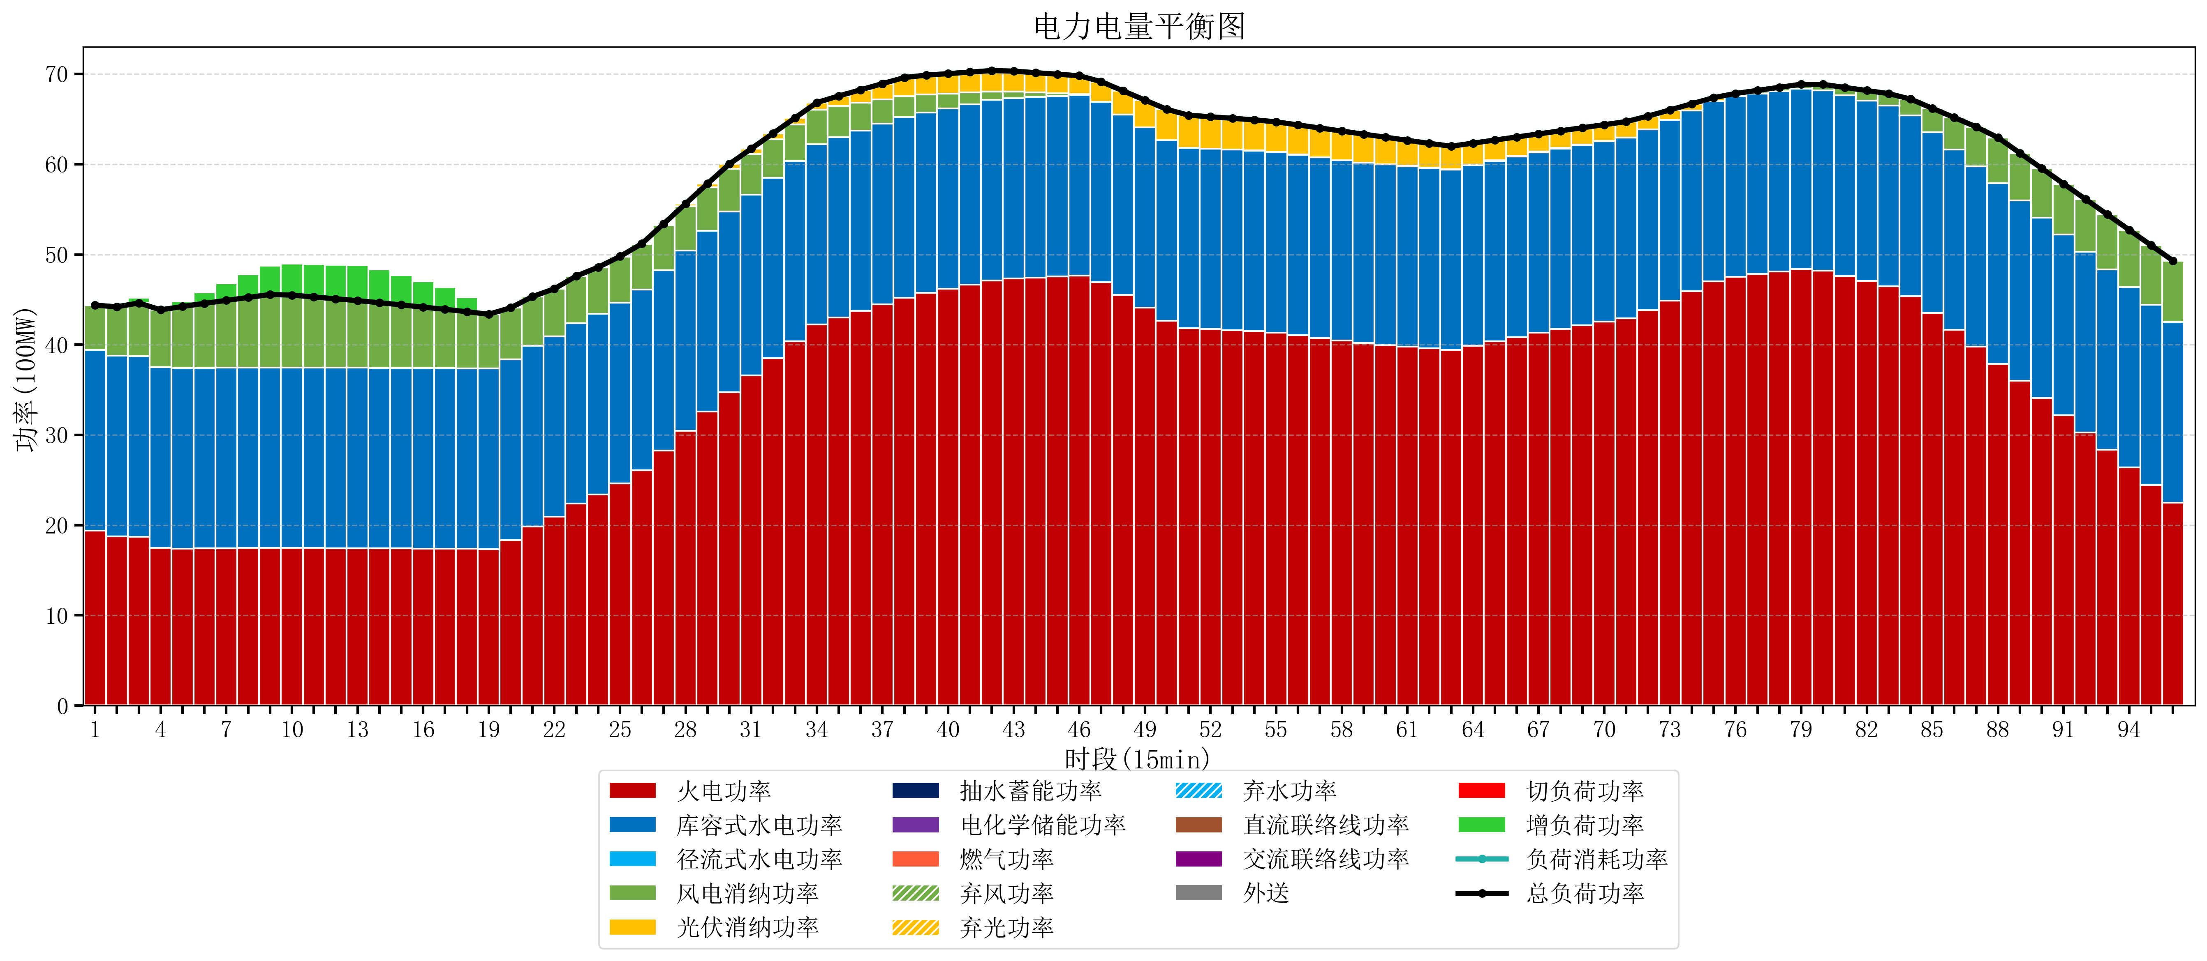
元件名称 | 时段1 | 时段2 | 时段3 | 时段4 | 时段5 | 时段6 | 时段7 | 时段8 | 时段9 | 时段10 | 时段11 | 时段12 | 时段13 | 时段14 | 时段15 | 时段16 | 时段17
name | t1 | t2 | t3 | t4 | t5 | t6 | t7 | t8 | t9 | t10 | t11 | t12 | t13 | t14 | t15 | t16 | t17
str | float64 | float64 | float64 | float64 | float64 | float64 | float64 | float64 | float64 | float64 | float64 | float64 | float64 | float64 | float64 | float64 | float64
火电功率 | 19.410450432 | 18.775095318 | 18.731036011 | 17.504385089 | 17.411545706 | 17.428919668 | 17.445229917 | 17.461540166 | 17.477850416 | 17.474570637 | 17.464376731 | 17.454182825 | 17.44398892 | 17.432554017 | 17.42032133 | 17.408088643 | 17.395855956
库容式水电功率 | 20 | 20 | 20 | 20 | 20 | 20 | 20 | 20 | 20 | 20 | 20 | 20 | 20 | 20 | 20 | 20 | 20
径流式水电功率 | 0 | 0 | 0 | 0 | 0 | 0 | 0 | 0 | 0 | 0 | 0 | 0 | 0 | 0 | 0 | 0 | 0
风电消纳功率 | 4.96 | 5.4248421053 | 5.8896842105 | 6.3545263158 | 6.8193684211 | 7.1494736842 | 7.4593684211 | 7.7692631579 | 8.0791578947 | 8.0168421053 | 7.8231578947 | 7.6294736842 | 7.4357894737 | 7.2185263158 | 6.9861052632 | 6.7536842105 | 6.5212631579
光伏消纳功率 | 0 | 0 | 0 | 0 | 0 | 0 | 0 | 0 | 0 | 0 | 0 | 0 | 0 | 0 | 0 | 0 | 0
抽水蓄能功率 | 0 | 0 | 0 | 0 | 0 | 0 | 0 | 0 | 0 | 0 | 0 | 0 | 0 | 0 | 0 | 0 | 0
电化学储能功率 | 0 | 0 | 0 | 0 | 0 | 0 | 0 | 0 | 0 | 0 | 0 | 0 | 0 | 0 | 0 | 0 | 0
燃气功率 | 0 | 0 | 0 | 0 | 0 | 0 | 0 | 0 | 0 | 0 | 0 | 0 | 0 | 0 | 0 | 0 | 0
直流联络线功率 | 0 | 0 | 0 | 0 | 0 | 0 | 0 | 0 | 0 | 0 | 0 | 0 | 0 | 0 | 0 | 0 | 0
交流联络线功率 | 0 | 0 | 0 | 0 | 0 | 0 | 0 | 0 | 0 | 0 | 0 | 0 | 0 | 0 | 0 | 0 | 0
负荷消耗功率 | 44.370450432 | 44.199937423 | 44.620720222 | 43.858911404 | 44.230914127 | 44.578393352 | 44.904598338 | 45.230803324 | 45.55700831 | 45.491412742 | 45.287534626 | 45.08365651 | 44.879778393 | 44.651080332 | 44.406426593 | 44.161772853 | 43.917119114
外送 | 0 | 0 | 0 | 0 | 0 | 0 | 0 | 0 | 0 | 0 | 0 | 0 | 0 | 0 | 0 | 0 | 0
总负荷功率 | 44.370450432 | 44.199937423 | 44.620720222 | 43.858911404 | 44.230914127 | 44.578393352 | 44.904598338 | 45.230803324 | 45.55700831 | 45.491412742 | 45.287534626 | 45.08365651 | 44.879778393 | 44.651080332 | 44.406426593 | 44.161772853 | 43.917119114
弃风功率 | 0 | 0 | 0 | 0 | 0 | 0 | 0 | 0 | 0 | 0 | 0 | 0 | 0 | 0 | 0 | 0 | 0
弃光功率 | 0 | 0 | 0 | 0 | 0 | 0 | 0 | 0 | 0 | 0 | 0 | 0 | 0 | 0 | 0 | 0 | 0
弃水功率 | 0 | 0 | 0 | 0 | 0 | 0 | 0 | 0 | 0 | 0 | 0 | 0 | 0 | 0 | 0 | 0 | 0
切负荷功率 | 0 | 0 | 0 | 0 | 0 | 0 | 0 | 0 | 0 | 0 | 0 | 0 | 0 | 0 | 0 | 0 | 0
增负荷功率 | 0 | 0 | 0.59129580796 | 0 | 0.54251573214 | 1.2087801476 | 1.8760111521 | 2.5432421566 | 3.2104731611 | 3.4859036116 | 3.6230515136 | 3.7601994156 | 3.8973473176 | 3.6983036931 | 3.2831369443 | 2.8679701955 | 2.4528034467

